Sheet1
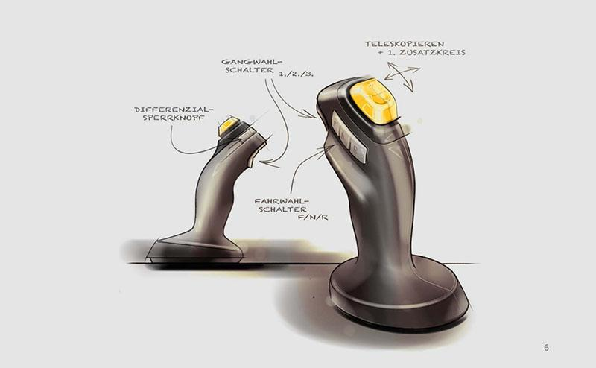
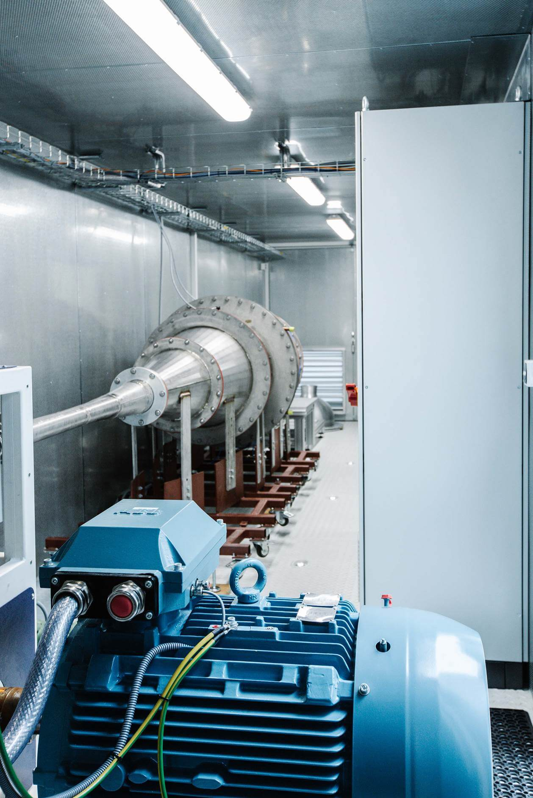
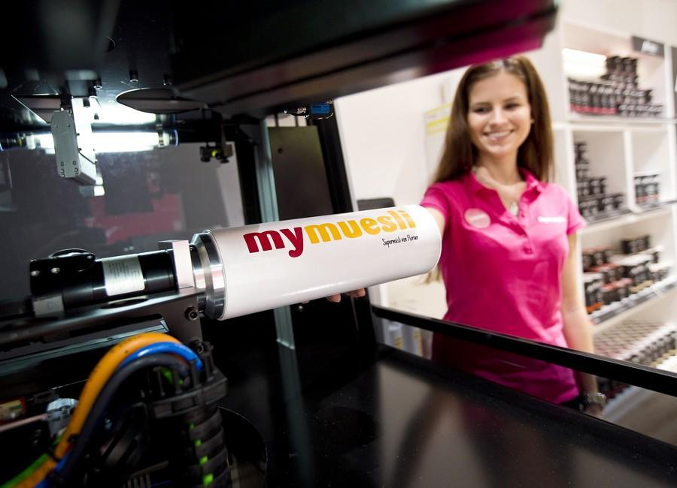
 | Titel | Text
Ueberschrift |  | Pioniergeist, Risikobereitschaft und eine zwanglose Kultur des Ausprobierens, Scheiterns und wieder Aufstehens, Lernens und Weiterentwickelns von Ideen zeichnet Startups aus. Ideale Voraussetzungen, um neue Technologien zu entwickeln und innovative Produkte auf den Markt zu bringen. Der Mittelstand profitiert besonders von der Zusammenarbeit mit Startups, da es in mittelständischen Unternehmen meist eine schlanke Organisation mit kurzen Entscheidungswegen und schnellen Reaktionsmöglichkeiten auf Marktentwicklungen gibt.

Text 1 | Vemcon und Kinshofer | Vemcon ist ein Startup, das sich auf die Steuerungstechnik mobiler Arbeitsmaschinen spezialisiert hat. Das experimentierfreudige Team von Vemcon hat beispielsweise für den Baugerätehersteller Kinshofer eine ausgeklügelte Baggersteuerung entwickelt.

Text 2 | Vectoflow und Solar & Palau | Vectoflow ist ein Startup, das per 3D-Druck besonders robuste Sonden für Strömungsmesstechnik entwickelt. Das Unternehmen hat maßgescheiderte Sonden für den Hersteller von Belüftungsstechnik, Solar & Palau Ventilation Group.

Text 3 | Heidelberger Druck & mymuesli | mymuesli ist ein Startup, was persönlich gestaltete Müsliverpackungen anbietet. Zusammen mit Heidelberger Druckmaschinen haben sie 5 Farbmotive entwickelt und bieten das erste 4D Digitaldrucksystem am Point of Sale. Dies bietet neue Geschäftsideen fuer Markenartikler und Handelsunternehmen.

